Реестр рисков
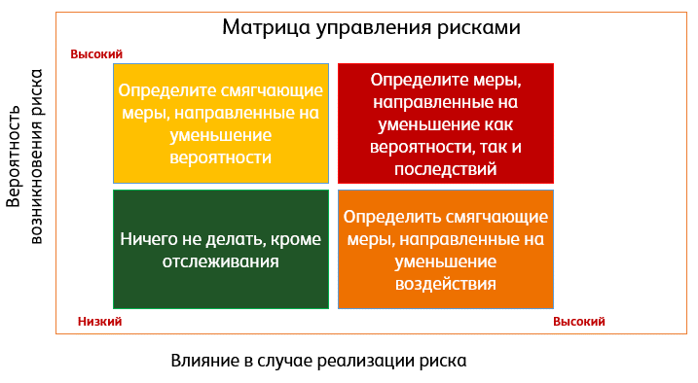
Риски в проекте
Название проекта:

№ | Название риска [1] | Потенциальное воздействие [2] | Вероятность наступления (низкая, средняя, высокая) | Степень влияния риска (низкая, средняя, высокая) | Стратегии реагирования на риск [3] | Меры по исключению (снижению) события [4] | Меры по устранению последствий события в случае наступления [5] | Случился ли риск?
Технологические риски [6]
 | Система забора воды не соответствует ГОСТ | Одна из систем для научных исследований | Низкая | Высокая | Принятие | Изучение документов и чертежей | Перепроектирование системы | Нет
Пояснение:
[1] Что может пойти не так? При выявлении рисков «не улетайте в космос», важно, чтобы это помогло вам избежать непредвиденных ситуаций, когда что-то пошло не так: заказчик отклонил решение, наставник вовремя не оценил задания, сервер упал и все данные стерлись, команда развалилась, никто не пришел на мероприятие, продукт оказался неудобным и т.д.
Внимание! Формулировки «срыв сроков проекта», «не хватило бюджета» и т.п. – это НЕ риски, а последствия каких-то конкретных рисков. «Некомпетентность команды», «Пандемия», «Онлайн формат» и прочее тоже НЕ риски, это факт, трудность, невероятностное событие.
[2] Последствие риска; на что повлияет, если событие все же случится. Например, вовремя не отправили приглашения, письма попали в спам – никто не пришел.
[3] Стратегии
Исключение – устранение неопределенности, порождающей риск в проекте или радикальная переделка проекта
Снижение – проведение мероприятий по сокращению влияния риска
Принятие – сохранение ответственности за риск и способность покрыть все убытки
Передача – перевод ответственности за риск другой стороне, страхование, включение в контракт
Эскалация – угроза выходит за рамки проекта или что предлагаемые меры реагирования выходят за рамки полномочий РП. Уведомление об угрозе.
[4] Что нужно сделать, чтобы риск не случился или его влияние снизилось? Напишите конкретные задачи, которые нужно выполнить для этого. Например, выбрать облачное хранилище для документов; провести дополнительные тесты... Эти меры будут вноситься в Календарный план!
[5] Что будете делать, если все же риск наступил? Лучше заранее продумать свои действия. Например, восстановление документов; поиск нового разработчика и т.д.
[6] Риски можно классифицировать так, как вам удобнее, варианты представлены в лекции. Классификация помогает не упустить что-то важное, структурировать мысли.
 | Система забора грунта не соответствует ГОСТ | Одна из систем для научных исследований | Низкая | Высокая | Принятие | Изучение документов и чертежей | Перепроектирование системы | Нет
 | Ошибка в рассчетах относительно корпуса | Возможное затопление дрон | Низкая | Высокая | Принятие | Перерассчеты | Перепроектирование системы | Нет
Организационные риски
 | Плохое взаимодействие команды друг с другом | Сложность в работе, конфликты в команде | Средняя | Средняя | Снижение | Совместное распределение обязанностей; Регулярные встречи 2 раза в неделю; Запланировать празднование завершения проекта | Пересмотр всех ролей, исправление жалоб, собрание команды для проведения работы по решению конфликтов | Нет
 | Неточности в списках требований, сложные моменты или недопонимания | Неточный список требований от заказчика | Низкая | Высокая | Исключение | Проводить регулярные встречи, показывать промежуточные результаты | Пересмотр порядка работы и дедлайнов выполнения | Нет
 | Не успеем собрать прототип дрона | Конечный продукт | Средняя | Высокая | Эскалация | Пересмотр графиков работы и всех ролей в команде | Переход к более свободному графику, поиск дополнительного финансирования, подача заявок на гранты | Нет
Внешние риски
 | Не удалось согласовать с башней использование станков | Конечный продукт | Низкая | Средняя | Исключение | Заранее обговорить объемы и сроки печати | Поиск новых мест, возможно использование сторонних Точек Кипения или Кванториумов | Нет

Антипример
Риски в проекте
Название проекта: Игра Бизнес-Симуляция

№ | Название риска | Потенциальное воздействие | Вероятность наступления | Степень влияния риска | Стратегии реагирования на риск | Меры по исключению (снижению) события | Меры по устранению последствий события в случае наступления
Игра
1 | Взлом беседы в Zoom | Потеря связи с заказчиками на некоторое время | Низкая | Низкая | Низкий | Не предосталять ссылку в беседу посторонним | Создание новой беседы
2 | Потеря карточек персонажей | Потеря рабочих документов | Низкая | Низкая | Низкий | Хранение рабочих документов на общедоступном онлайн ресурсе (Miro) | Восстановление информации при помощи специалиста
Организационные риски
3 | Заказчиков не удовлетворит работа | Заказчики не будут удовлетворены | Средняя | Высокая | Высокий | Регулярные встречи | Переделывание проекта
Пояснение:
1) Первый риск "Взлом беседы" – это бессмысленный риск, он по сути не повлияет на проект, зачем тогда о нем писать?
2) Второй риск оценен слишком низко. Если пропадут все карточки персонажей (это основа игры), то придется все делать заново.
3) Третий риск – это не риск, а последствие риска. Что именно не удовлетворит заказчиков? Скорость работы команды? Сюжет? Графика? От этого зависит, какие меры вы предпримите, чтобы риск не произошел;
4) Четвертый риск – также последствие риска. Что именно повлияет на срок выполнения проекта?
5) Не хватает рисков по содержания проектов. Что действительно может пойти не так?
4 | Проект не будет выполнен в срок | Заказчики не будут удовлетворены | Средняя | Средняя | Средний | Наличие плана и еженедельная сверка с ним | Придется доделывать в последний момент

